ANEXOS
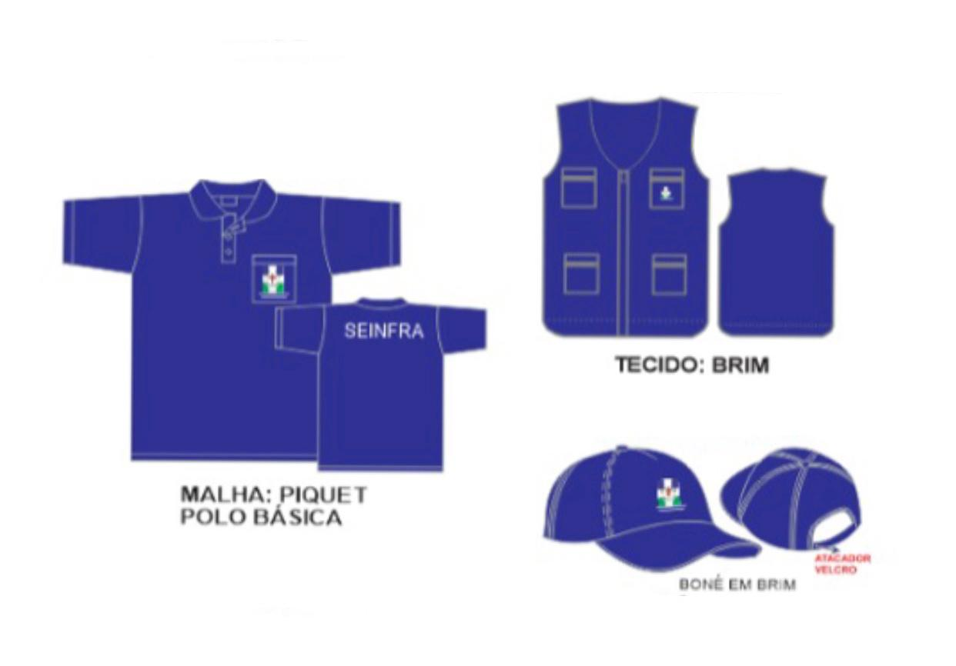

PREFEITURA MUNICIPAL DE CAMARAGIBE
ANEXO II - MODELOS FARDAMENTOS
OBJETO: REGISTRO DE PREÇOS PARA A AQUISIÇÃO DE MATERIAIS DE CONSTRUÇÃO, PINTURA, ELETRICA, HIDRÁULICA, JARDINAGEM, EQUIPAMENTOS, ACESSÓRIOS E EPI’S PARA AS SECRETARIAS DE INFRAESTRUTURA E SERVIÇOS PUBLICOS, SECRETARIA DE SAUDE, SECRETARIA DE DEFESA CIVIL, SECRETARIA DE DESENVOLVIMENTO ECONOMICO E SECRETARIA DE ESPORTE DESTE MUNICÍPIO DE CAMARAGIBE / PE, COM ENTREGA DE FORMA PARCELADA.

BDI
PREFEITURA MUNICIPAL DE CAMARAGIBE
ANEXO II
COMPOSIÇÃO DO BDI (Bonificações e Despesas Indiretas)
OBJETO: | REGISTRO DE PREÇOS PARA A AQUISIÇÃO DE MATERIAIS DE CONSTRUÇÃO, PINTURA, ELETRICA, HIDRÁULICA, JARDINAGEM, EQUIPAMENTOS, ACESSÓRIOS E EPI’S PARA AS SECRETARIAS DE INFRAESTRUTURA E SERVIÇOS PUBLICOS, SECRETARIA DE SAUDE, SECRETARIA DE DEFESA CIVIL, SECRETARIA DE DESENVOLVIMENTO ECONOMICO E SECRETARIA DE ESPORTE DESTE MUNICÍPIO DE CAMARAGIBE / PE, COM ENTREGA DE FORMA PARCELADA.
BDI DE FORNECIMENTO
ITEM COMPONENTE DO BDI |  | TAXA
ADMINISRAÇÃO CENTRAL | AC | 1.50%
RISCOS | R | 0.86%
SEGURO GARANTIA | S+G | 0.85%
DESPESAS FINACEIRAS | DF
LUCRO | L | 3.50%
TRIBUTOS (PIS+COFINS+ISS) | I | 8.65%
CONTRIBUIÇÃO PREVIDENCIÁRIA SOBRE RECEITA BRUTA (CPRB) |  | 4.50%
BDI (%) |  | 23.02
Esta planilha foi elaborada conforme equação para cálculo do percentual do BDI recomendada pelo relatório do acórdão TCU – 2369/2011 e TCU – 2622/2013, conforme abaixo ilustrado.
BDI={[((1+(AC+R+S+G))(1+DF)(1+L))/(1-I)]"-1" }∗100

